新規登録画面
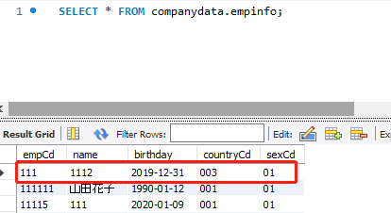
ケースNo | テスト結果
4-2 | 新規登録情報（異常）

 | 前提条件：DBに同じ社員番号が登録した

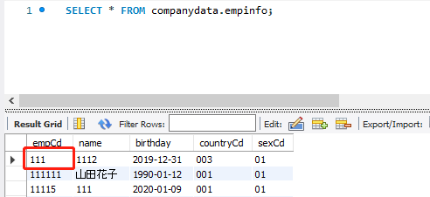

 | 社員番号にDBに登録した番号を入力する

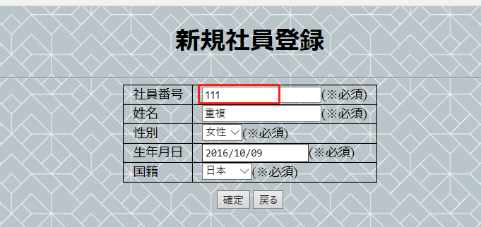

 | 「確認」ボタンをクリックする
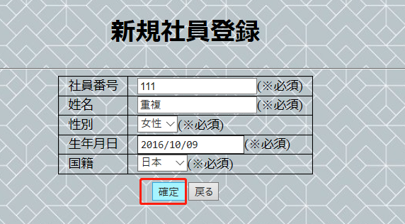

 | エラーメッセージが出る
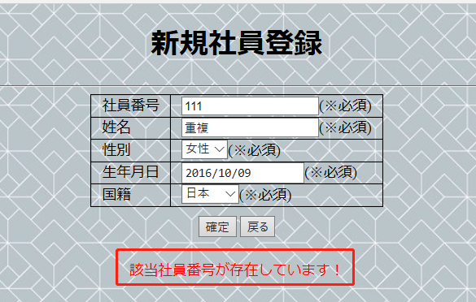

 | 新規失敗場合、DBに該当データが登録しない

